Danh Sách Thiết Bị (明細表)
CÔNG TY TNHH TOÀN CẦU HONG MING / 浤詺全體顧問有限公司 (HONG MING GLOBAL CO., LTD.)
BẢNG KÊ THIẾT BỊ BÁO HỎNG & ĐỀ NGHỊ BỔ SUNG THAY THẾ (DARFON / DFV)
達方電子 (DFV) 故障設備更換清單及台灣工廠維修備品補充分類表
STT 序號 | Hình Ảnh Thực Tế (Gốc 100%) 實物照片 (原圖) | Chủng Loại 設備類別 | Tên Sản Phẩm & Model 產品名稱及型號 | Mã Linh Kiện P/N 產品料號 | Số Serial (S/N) 產品序號 | Mã HS Code 海關編碼 | Hiện Trạng Lỗi Ghi Nhận 故障情況說明
1 | 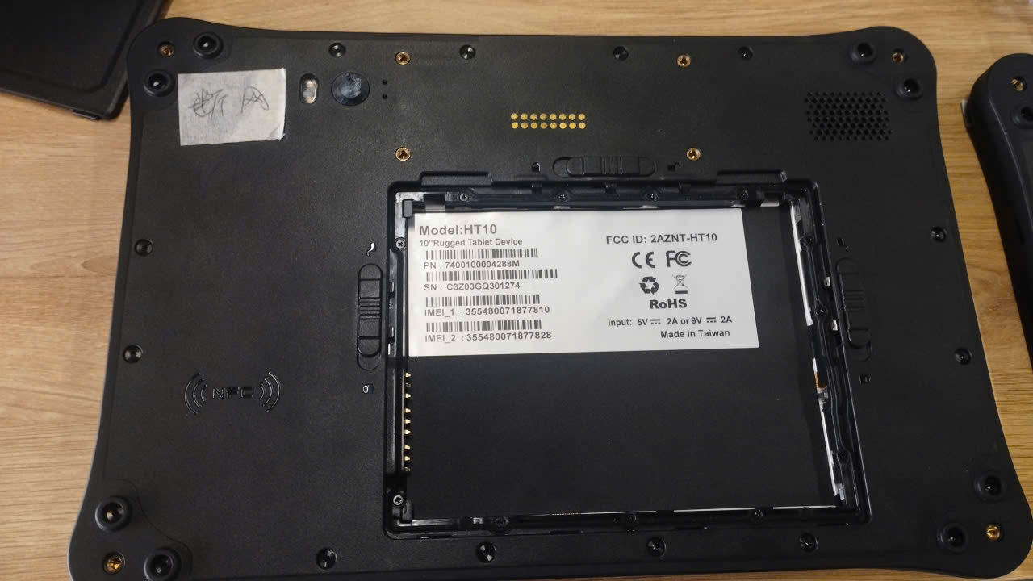 My%20Documents%20%5b26-10-2026%2013_34%5d/1d3e671f292aa974f03b11.jpg | Máy tính bảng công nghiệp 工業級平板電腦 | AMobile 10" Rugged Tablet Model: HT10 | 7400100004288M | C3Z03GQ301274 | 8471.30.20 | Lỗi mất mạng (断网). Máy gửi về hiện không có pin đi kèm. 無法聯網 (斷網)。設備無隨附電池。
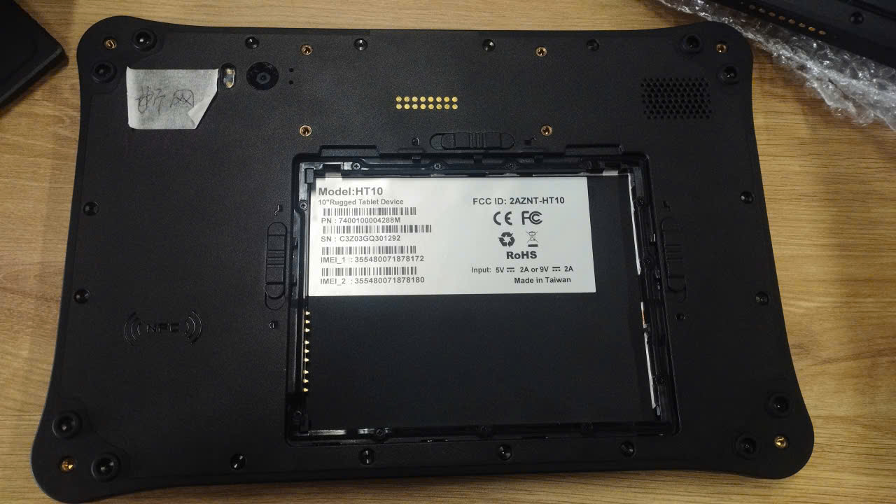 2 | My%20Documents%20%5b26-10-2026%2013_34%5d/3b8c45a80b9d8bc3d28c10.jpg | Máy tính bảng công nghiệp 工業級平板電腦 | AMobile 10" Rugged Tablet Model: HT10 | 7400100004288M | C3Z03GQ301292 | 8471.30.20 | Lỗi mất mạng (断网). Máy gửi về hiện không có pin đi kèm. 無法聯網 (斷網)。設備無隨附電池。
3 | 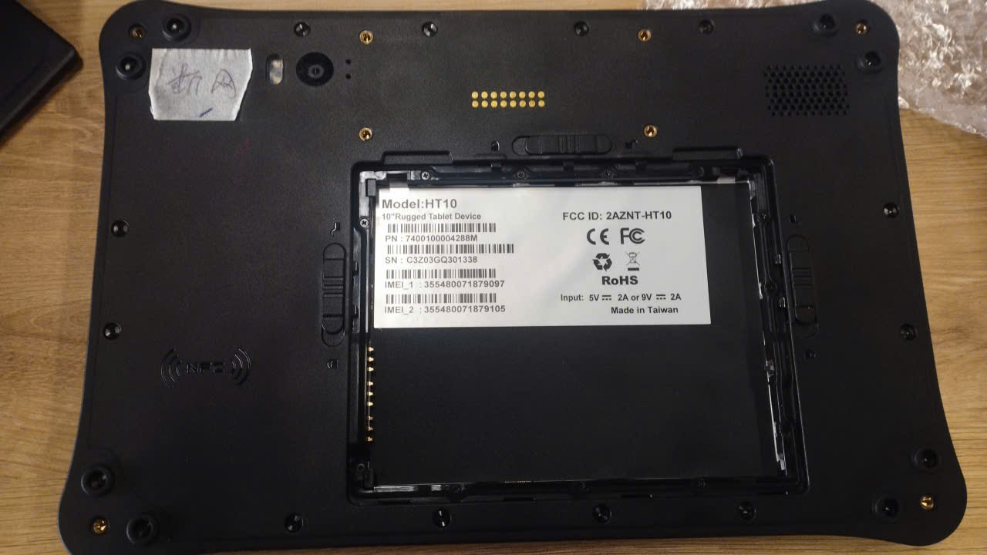 My%20Documents%20%5b26-10-2026%2013_34%5d/9262fd4cb37933276a689.jpg | Máy tính bảng công nghiệp 工業級平板電腦 | AMobile 10" Rugged Tablet Model: HT10 | 7400100004288M | C3Z03GQ301338 | 8471.30.20 | Lỗi mất mạng (断网). Máy gửi về hiện không có pin đi kèm. 無法聯網 (斷網)。設備無隨附電池。
4 | 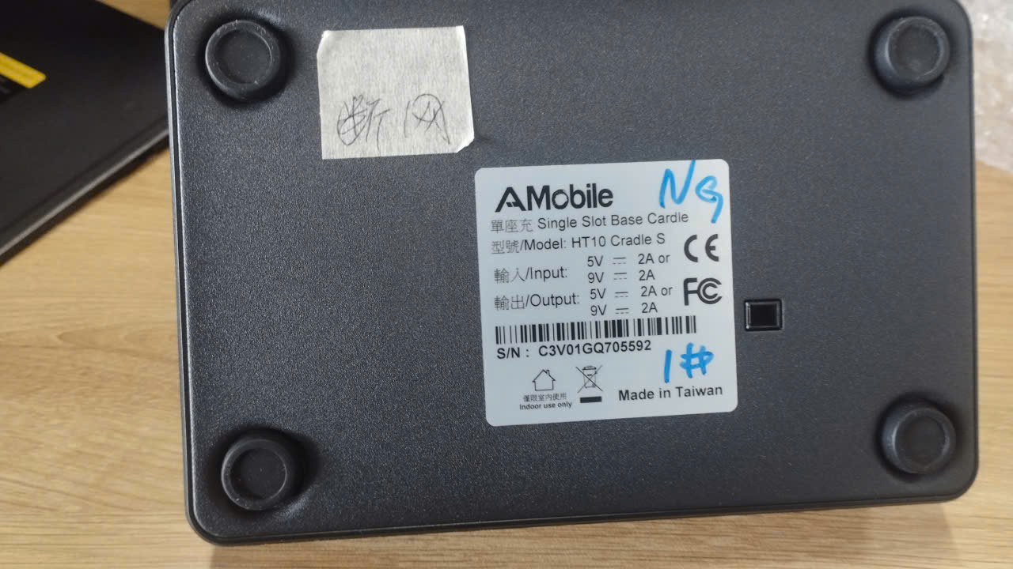 My%20Documents%20%5b26-10-2026%2013_34%5d/b7294f1f012a8174d83b2.jpg | Đế sạc đơn máy tính bảng 單座充電底座 | AMobile Single Slot Base Cradle Model: HT10 Cradle S | - | C3V01GQ705592 | 8504.40.19 | Lỗi mất mạng (khi kết nối qua dock sạc). Ghi nhận NG. 底座連線斷網。標記 NG。
5 | 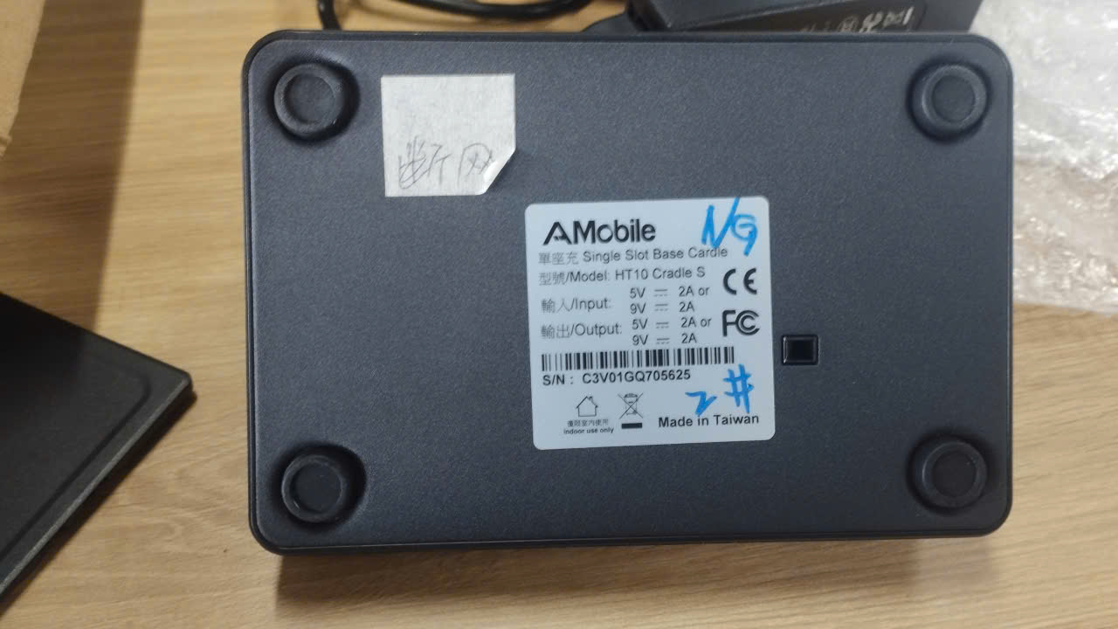 My%20Documents%20%5b26-10-2026%2013_34%5d/159f4fb5018081ded8914.jpg | Đế sạc đơn máy tính bảng 單座充電底座 | AMobile Single Slot Base Cradle Model: HT10 Cradle S | - | C3V01GQ705625 | 8504.40.19 | Lỗi mất mạng (khi kết nối qua dock sạc). Ghi nhận NG. 底座連線斷網。標記 NG。
6 | 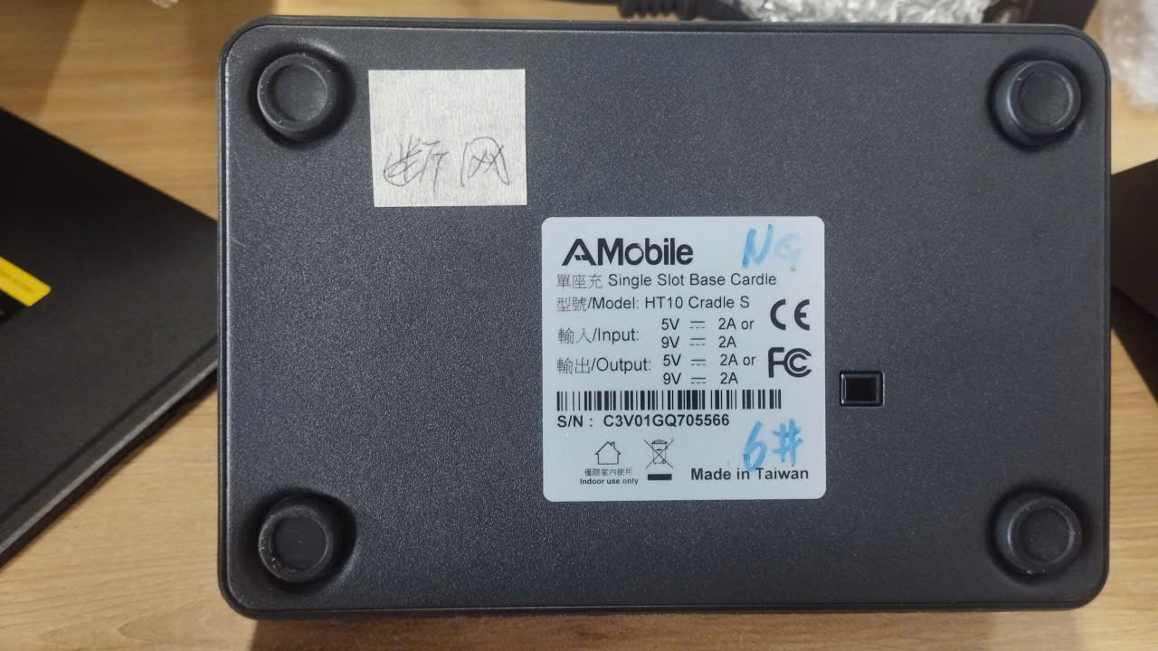 My%20Documents%20%5b26-10-2026%2013_34%5d/e5794b470572852cdc631.jpg | Đế sạc đơn máy tính bảng 單座充電底座 | AMobile Single Slot Base Cradle Model: HT10 Cradle S | - | C3V01GQ705566 | 8504.40.19 | Lỗi mất mạng (khi kết nối qua dock sạc). Ghi nhận NG. 底座連線斷網。標記 NG。
7 | 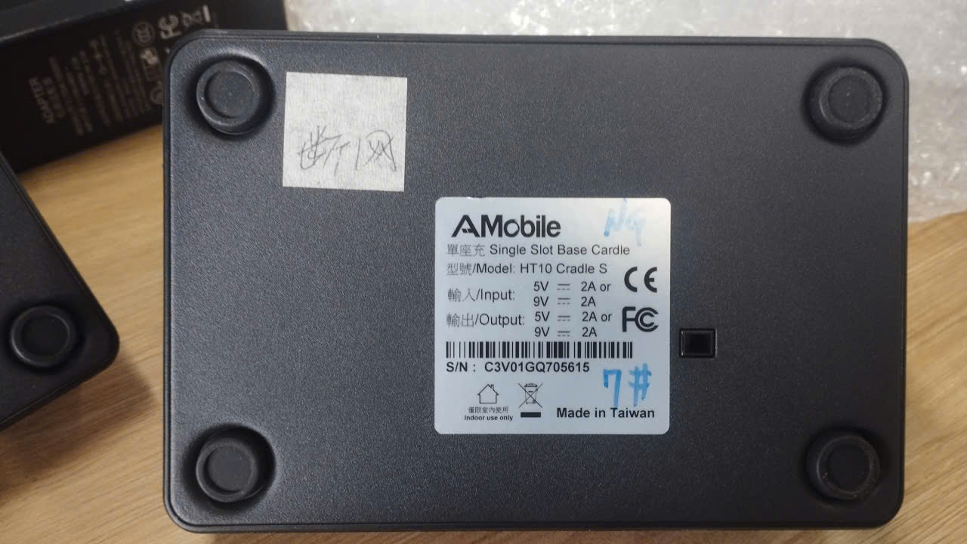 My%20Documents%20%5b26-10-2026%2013_34%5d/09be848ccab94ae713a83.jpg | Đế sạc đơn máy tính bảng 單座充電底座 | AMobile Single Slot Base Cradle Model: HT10 Cradle S | - | C3V01GQ705615 | 8504.40.19 | Lỗi mất mạng (khi kết nối qua dock sạc). Ghi nhận NG. 底座連線斷網。標記 NG。
8 | 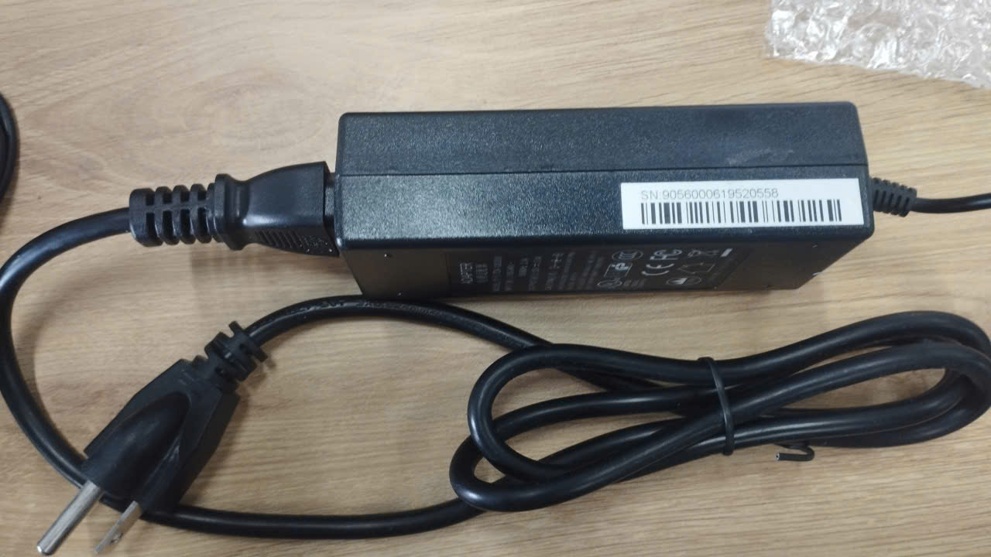 My%20Documents%20%5b26-10-2026%2013_34%5d/4e436a6c2459a407fd486.jpg | Nguồn sạc / Adapter 電源適應器 | Power Supply Adapter Model: FY1202000 | - | 9056000619520558 | 8504.40.19 | Bộ nguồn kèm dock sạc 1#. Gửi kèm đồng bộ để kiểm tra / đổi mới. 配套 1# 底座電源。 整套寄回原廠檢測/換新。
9 | 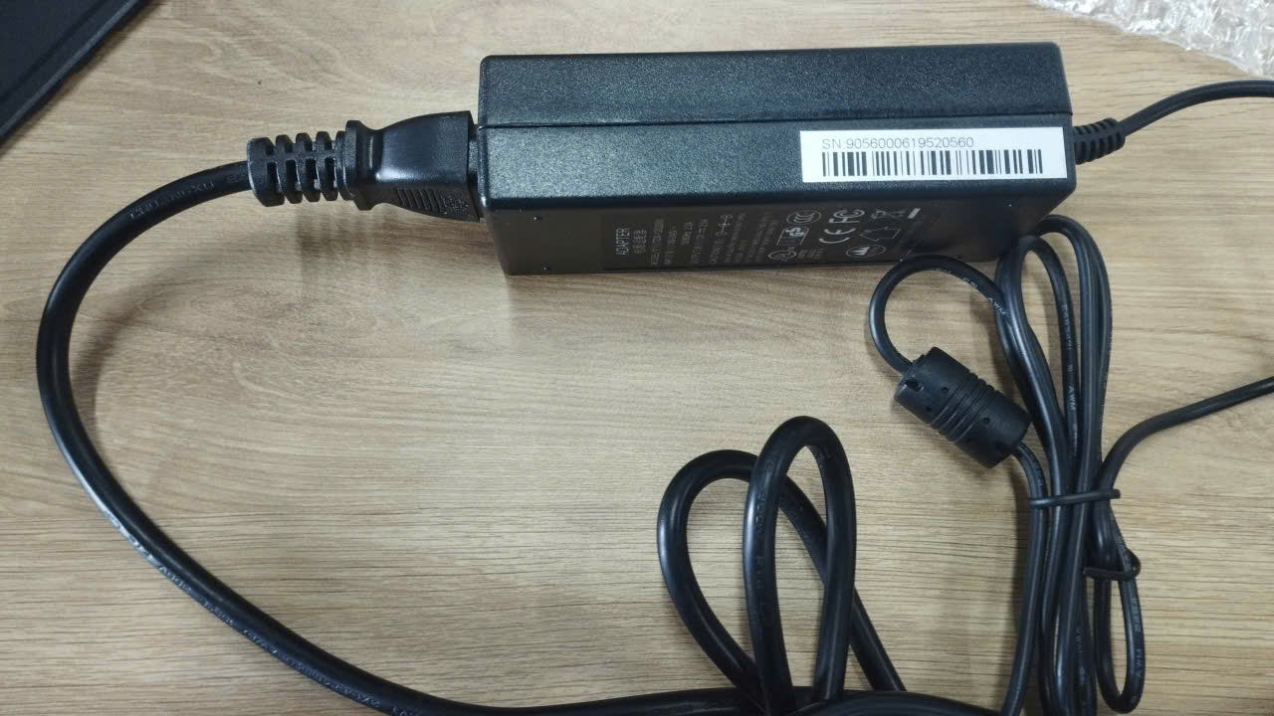 My%20Documents%20%5b26-10-2026%2013_34%5d/80a14c8202b782e9dba68.jpg | Nguồn sạc / Adapter 電源適應器 | Power Supply Adapter Model: FY1202000 | - | 9056000619520560 | 8504.40.19 | Bộ nguồn kèm dock sạc 2#. Gửi kèm đồng bộ để kiểm tra / đổi mới. 配套 2# 底座電源。 整套寄回原廠檢測/換新。
10 | 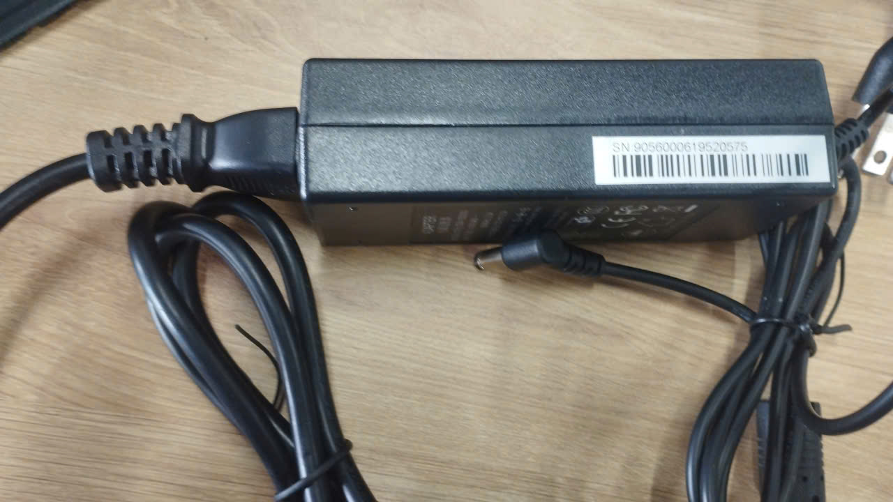 My%20Documents%20%5b26-10-2026%2013_34%5d/ffab0a8044b5c4eb9da47.jpg | Nguồn sạc / Adapter 電源適應器 | Power Supply Adapter Model: FY1202000 | - | 9056000619520575 | 8504.40.19 | Bộ nguồn kèm dock sạc 6#. Gửi kèm đồng bộ để kiểm tra / đổi mới. 配套 6# 底座電源。 整套寄回原廠檢測/換新。
11 | 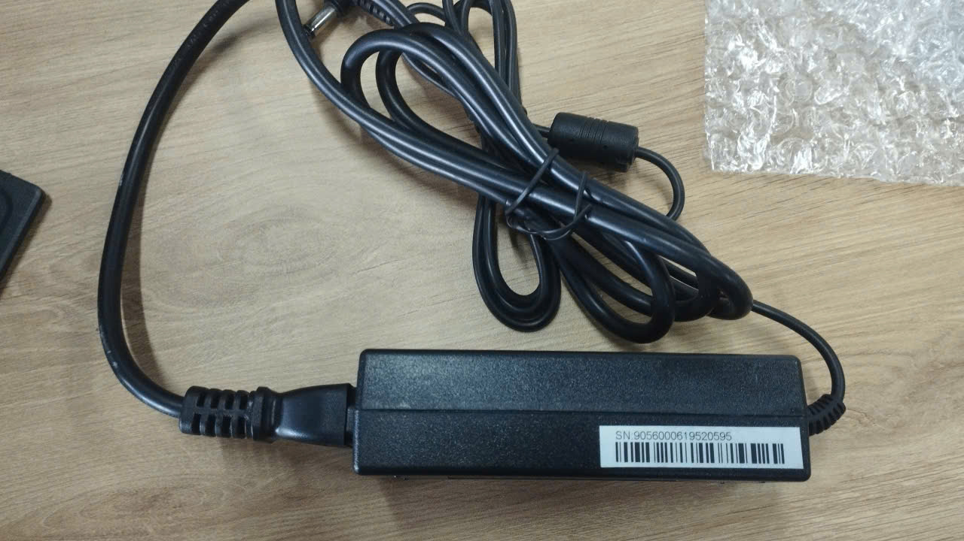 My%20Documents%20%5b26-10-2026%2013_34%5d/a5fc94d7dae25abc03f35.jpg | Nguồn sạc / Adapter 電源適應器 | Power Supply Adapter Model: FY1202000 | - | 9056000619520595 | 8504.40.19 | Bộ nguồn kèm dock sạc 7#. Gửi kèm đồng bộ để kiểm tra / đổi mới. 配套 7# 底座電源。 整套寄回原廠檢測/換新。
12 | 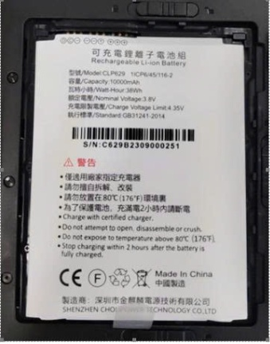 | Pin sạc máy tính bảng 平板專用鋰離子電池 | Rechargeable Li-ion Battery Model: CLP629 (10000mAh) | 1ICP6/45/116-2 | C629B2309000251 | 8507.60.90 | Pin phồng rộp (电池鼓包), không đảm bảo an toàn gửi kèm máy. Đề nghị cấp mới. 電池鼓包，無法隨機寄送。申請原廠補發新電池。
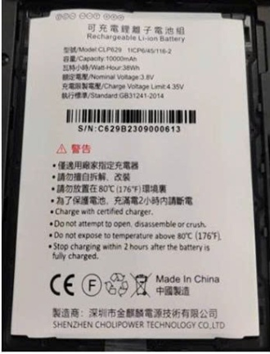 13 |  | Pin sạc máy tính bảng 平板專用鋰離子電池 | Rechargeable Li-ion Battery Model: CLP629 (10000mAh) | 1ICP6/45/116-2 | C629B2309000613 | 8507.60.90 | Pin phồng rộp (电池鼓包), không đảm bảo an toàn gửi kèm máy. Đề nghị cấp mới. 電池鼓包，無法隨機寄送。申請原廠補發新電池。
14 | 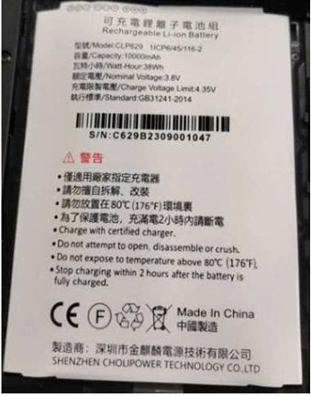 | Pin sạc máy tính bảng 平板專用鋰離子電池 | Rechargeable Li-ion Battery Model: CLP629 (10000mAh) | 1ICP6/45/116-2 | C629B2309001047 | 8507.60.90 | Pin phồng rộp (电池鼓包), không đảm bảo an toàn gửi kèm máy. Đề nghị cấp mới. 電池鼓包，無法隨機寄送。申請原廠補發新電池。
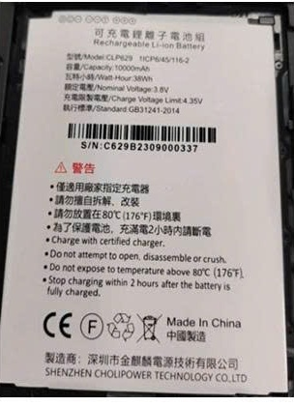 15 |  | Pin sạc máy tính bảng 平板專用鋰離子電池 | Rechargeable Li-ion Battery Model: CLP629 (10000mAh) | 1ICP6/45/116-2 | C629B2309000337 | 8507.60.90 | Pin phồng rộp (电池鼓包), không đảm bảo an toàn gửi kèm máy. Đề nghị cấp mới. 電池鼓包，無法隨機寄送。申請原廠補發新電池。
16 | 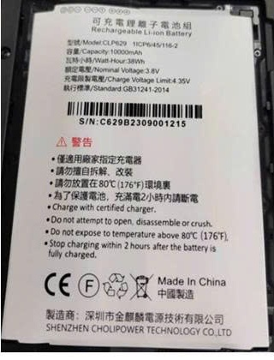 | Pin sạc máy tính bảng 平板專用鋰離子電池 | Rechargeable Li-ion Battery Model: CLP629 (10000mAh) | 1ICP6/45/116-2 | C629B2309001215 | 8507.60.90 | Pin phồng rộp (电池鼓包), không đảm bảo an toàn gửi kèm máy. Đề nghị cấp mới. 電池鼓包，無法隨機寄送。申請原廠補發新電池。
17 | 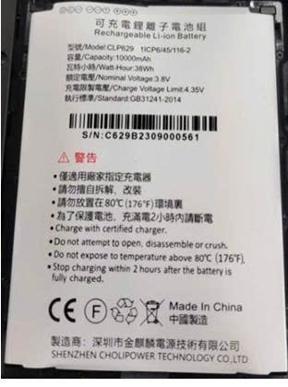 | Pin sạc máy tính bảng 平板專用鋰離子電池 | Rechargeable Li-ion Battery Model: CLP629 (10000mAh) | 1ICP6/45/116-2 | C629B2309000561 | 8507.60.90 | Pin phồng rộp (电池鼓包), không đảm bảo an toàn gửi kèm máy. Đề nghị cấp mới. 電池鼓包，無法隨機寄送。申請原廠補發新電池。
18 | 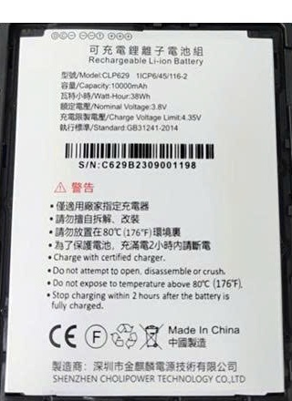 | Pin sạc máy tính bảng 平板專用鋰離子電池 | Rechargeable Li-ion Battery Model: CLP629 (10000mAh) | 1ICP6/45/116-2 | C629B2309001198 | 8507.60.90 | Pin phồng rộp (电池鼓包), không đảm bảo an toàn gửi kèm máy. Đề nghị cấp mới. 電池鼓包，無法隨機寄送。申請原廠補發新電池。
19 | 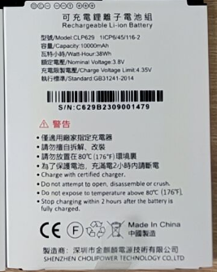 | Pin sạc máy tính bảng 平板專用鋰離子電池 | Rechargeable Li-ion Battery Model: CLP629 (10000mAh) | 1ICP6/45/116-2 | C629B2309001479 | 8507.60.90 | Pin phồng rộp (电池鼓包), không đảm bảo an toàn gửi kèm máy. Đề nghị cấp mới. 電池鼓包，無法隨機寄送。申請原廠補發新電池。
TỔNG CỘNG / 合計 |  |  | 19 Thiết bị & Linh kiện (3 Máy tính bảng HT10 + 4 Đế sạc Cradle S + 4 Nguồn Adapter + 8 Pin sạc HT10) 合計 19 件設備及配件（3台HT10平板 + 4個充電底座 + 4個12V 2A電源適應器 + 8顆HT10專用鋰電池）

